P8
○一般会計歳入決算に占める市税の割合
 | 市税 | その他 | 一般会計歳入合計
平成30年 | 133,104,661 | 251,884,564 | 384,989,225 | 34.6%
令和元年 | 136,102,491 | 264,534,407 | 400,636,898 | 34.0%
令和２年 | 133,682,198 | 355,784,283 | 489,466,481 | 27.3%
令和３年 | 132,094,399 | 316,954,591 | 449,048,990 | 29.4%
令和４年 | 134,987,795 | 299,897,761 | 434,885,556 | 31.0%

P9
○ 一般会計決算額構成図（令和４年度） | ※決算書より

歳入合計 434,885百万円
 | 歳入 | R4 | 構成率
 | 市税 | 134,988 | 31.0%
 | 国庫支出金 | 92,922 | 21.4%
 | 地方交付税 | 69,540 | 16.0%
 | 市債 | 39,108 | 9.0%
 | 県支出金 | 25,238 | 5.8%
 | 地方消費税交付金 | 20,296 | 4.7%
 | 諸収入 | 16,091 | 3.7%
 | 使用料及び手数料 | 7,418 | 1.7%
 | 地方譲与税 | 3,237 | 0.7%
 | その他 | 26,047 | 6.0%
 | 合計 | 434,885 | 100.0%

 | 歳出 | R4 | 構成率
 | 民生費 | 134,746 | 31.5%
 | 土木費 | 61,684 | 14.4%
 | 教育費 | 61,351 | 14.4%
 | 公債費 | 48,152 | 11.3%
 | 総務費 | 43,740 | 10.2%
 | 衛生費 | 37,675 | 8.8%
 | 商工費 | 12,996 | 3.0%
 | 消防費 | 10,835 | 2.5%
 | 農林水産業費 | 6,347 | 1.5%
 | その他 | 9,757 | 2.3%
 | 合計 | 427,283 | 100.0%
歳出合計 427,283百万円

P12
○ 市税収入額の推移

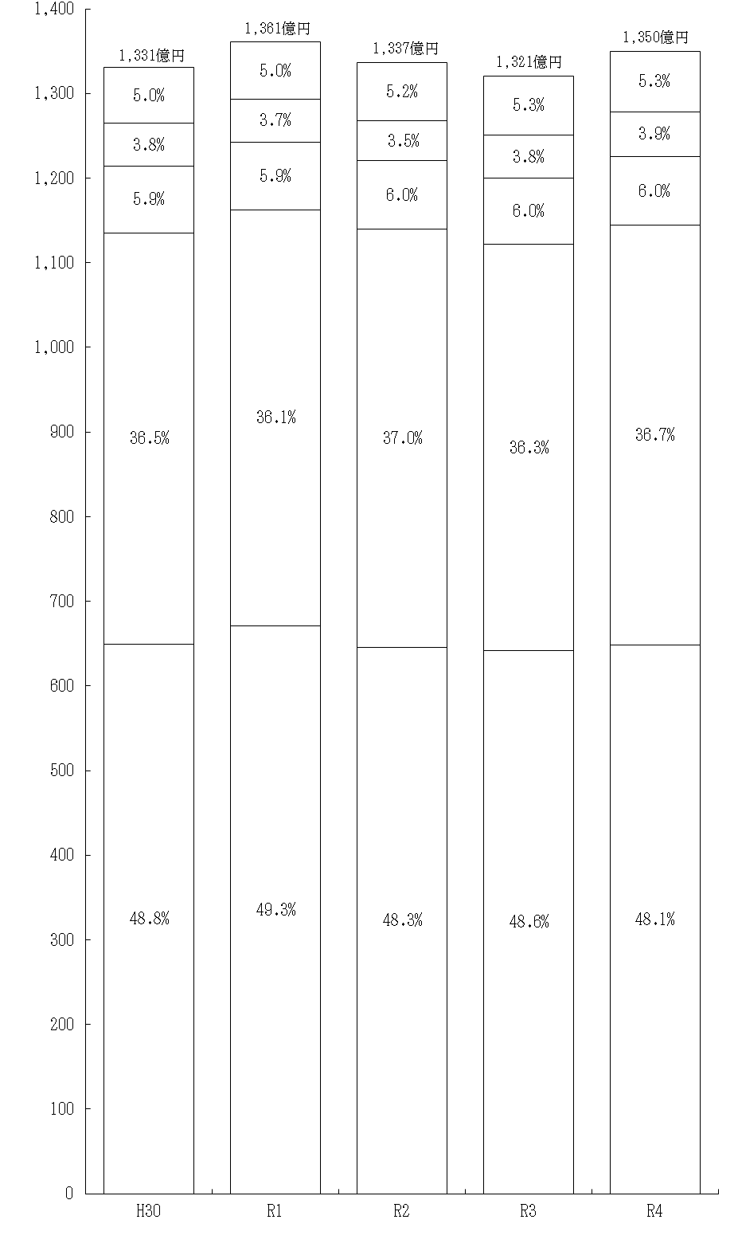
事業所税
軽自動車税
鉱産税
特別土地保有税
入湯税

市たばこ税
市 民 税
固定資産税
都市計画税
億円
年度

P13
○ 市税収入率の推移

市税収入率の推移（大表より）

年度 | 市税収入率 | 現年課税分 | 滞納繰越分
平成30年 | 97.4 | 99.2 | 26.3
令和元年 | 97.5 | 99.3 | 27.7
令和２年 | 97.3 | 99.0 | 26.7
令和３年 | 97.6 | 99.3 | 30.6
令和４年 | 97.6 | 99.3 | 21.7

P14
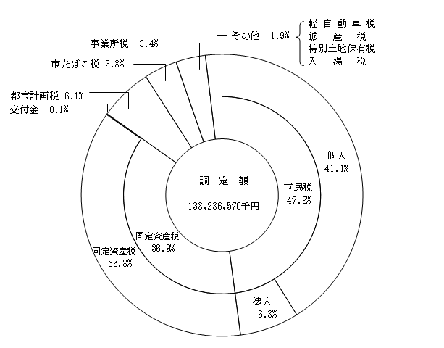
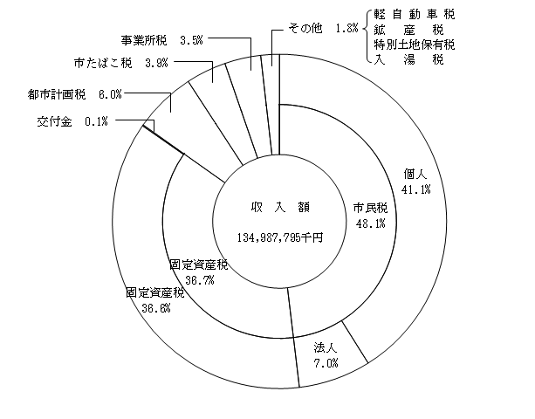
○ 市税決算額構成図

P15
※○○年度の左側に非表示となっている列を再表示させてから大表（円単位）の数値を入力
(5) 市民１人当たりの市税負担状況
 |  |  |  |  |  |  |  |  |  |  |  |  | (単位：円・％)
年度等 区 分 |  |  |  | 平成30年度 |  | 令和元年度 |  | 令和2年度 |  | 令和3年度 |  | 令和4年度
 |  |  |  | 金 額 | 対前年比 | 金 額 | 対前年比 | 金 額 | 対前年比 | 金 額 | 対前年比 | 金 額 | 対前年比
 | 市税総額 |  | 調定額 | 173,037 | 110.3 | 177,540 | 102.6 | 175,656 | 98.9 | 174,375 | 99.3 | 179,391 | 102.9
 |  |  | 収入額 | 168,509 | 110.7 | 173,157 | 102.8 | 170,925 | 98.7 | 170,122 | 99.5 | 175,112 | 102.9
 | 主 な 税 目 | 個人市民税 | 調定額 | 69,838 | 129.3 | 73,112 | 104.7 | 72,853 | 99.6 | 72,705 | 99.8 | 73,763 | 101.5
 |  |  | 収入額 | 68,050 | 130.1 | 71,267 | 104.7 | 70,996 | 99.6 | 70,958 | 99.9 | 71,993 | 101.5
 |  | 固定資産税 | 調定額 | 63,678 | 99.6 | 64,590 | 101.4 | 65,397 | 101.2 | 63,683 | 97.4 | 66,216 | 104.0
 |  |  | 収入額 | 61,526 | 99.8 | 62,540 | 101.6 | 63,224 | 101.1 | 61,774 | 97.7 | 64,275 | 104.0
 |  | 軽自動車税 | 調定額 | 2,544 | 104.9 | 2,668 | 104.9 | 2,846 | 106.7 | 2,997 | 105.3 | 3,217 | 107.3
 |  |  | 収入額 | 2,453 | 105.2 | 2,577 | 105.0 | 2,750 | 106.7 | 2,902 | 105.5 | 3,117 | 107.4
 |  | 市たばこ税 | 調定額 | 6,392 | 97.8 | 6,462 | 101.1 | 6,043 | 93.5 | 6,488 | 107.4 | 6,866 | 105.8
 |  |  | 収入額 | 6,392 | 97.8 | 6,462 | 101.1 | 6,043 | 93.5 | 6,488 | 107.4 | 6,866 | 105.8

 |  | 都市計画税 | 調定額 | 10,343 | 99.4 | 10,506 | 101.6 | 10,663 | 101.5 | 10,460 | 98.1 | 10,875 | 104.0
 |  |  | 収入額 | 9,995 | 99.6 | 10,173 | 101.8 | 10,310 | 101.3 | 10,148 | 98.4 | 10,557 | 104.0
 | 年度末人口 |  |  | 789,897 |  | 786,006 |  | 782,107 |  | 776,468 |  | 770,863

P16
※○○年度の左側に非表示となっている列を再表示させてから大表（円単位）の数値を入力
(6) 市民１世帯当たりの市税負担状況
 |  |  |  |  |  |  |  |  |  |  |  |  | （単位：円・％）
年度等 区 分 |  |  |  | 平成30年度 |  | 令和元年度 |  | 令和2年度 |  | 令和3年度 |  | 令和4年度
 |  |  |  | 金 額 | 対前年比 | 金 額 | 対前年比 | 金 額 | 対前年比 | 金 額 | 対前年比 | 金 額 | 対前年比
 | 市税総額 |  | 調定額 | 403,196 | 108.9 | 408,943 | 101.4 | 399,267 | 97.6 | 391,454 | 98.0 | 397,654 | 101.6
 |  |  | 収入額 | 392,645 | 109.2 | 398,847 | 101.6 | 388,514 | 97.4 | 381,906 | 98.3 | 388,168 | 101.6
 | 主 な 税 目 | 個人市民税 | 調定額 | 162,731 | 127.6 | 168,406 | 103.5 | 165,596 | 98.3 | 163,215 | 98.6 | 163,510 | 100.2
 |  |  | 収入額 | 158,565 | 128.4 | 164,156 | 103.5 | 161,375 | 98.3 | 159,293 | 98.7 | 159,587 | 100.2
 |  | 固定資産税 | 調定額 | 148,377 | 98.3 | 148,777 | 100.3 | 148,648 | 99.9 | 142,963 | 96.2 | 146,780 | 102.7
 |  |  | 収入額 | 143,364 | 98.5 | 144,054 | 100.5 | 143,708 | 99.8 | 138,678 | 96.5 | 142,478 | 102.7
 |  | 軽自動車税 | 調定額 | 5,928 | 103.5 | 6,147 | 103.7 | 6,470 | 105.3 | 6,728 | 104.0 | 7,132 | 106.0
 |  |  | 収入額 | 5,716 | 103.8 | 5,936 | 103.8 | 6,251 | 105.3 | 6,515 | 104.2 | 6,910 | 106.1
 |  | 市たばこ税 | 調定額 | 14,894 | 96.6 | 14,886 | 99.9 | 13,737 | 92.3 | 14,567 | 106.0 | 15,222 | 104.5
 |  |  | 収入額 | 14,895 | 96.6 | 14,886 | 99.9 | 13,737 | 92.3 | 14,567 | 106.0 | 15,222 | 104.5
 |  | 都市計画税 | 調定額 | 24,101 | 98.2 | 24,199 | 100.4 | 24,239 | 100.2 | 23,482 | 96.9 | 24,107 | 102.7
 |  |  | 収入額 | 23,290 | 98.4 | 23,433 | 100.6 | 23,435 | 100.0 | 22,782 | 97.2 | 23,402 | 102.7
 | 年度末世帯数 |  |  | 338,995 |  | 341,240 |  | 344,086 |  | 345,882 |  | 347,756

